(П2) BCA Finance (Шкалы)
FINANCIAL PROFILE

1
Факторы | Суб-факоры |  | Вес
Solvency | Asset Risk |  | 25%
 |  |  | Problem Loans / Gross Loans and Leases to Customers

 | Capital |  | 25%
 |  |  | Tangible Common Equity / Risk-Weighted Assets (TCE / RWA)

 | Profitability |  | 15%
 |  |  | Net Income (post-tax) / Tangible Assets

Liquidity | Funding Structure |  | 20%
 |  |  | Market Funds / Tangible Banking Assets

 | Liquid Resources |  | 15%
 |  |  | Liquid Banking Assets / Tangible Banking Assets

2 | Для каждого показателя мы сопоставляем его Financial Ratio с Macro Profile страны. Потом для каждого показателя получаем Sub-factor Score (aaa - caa3) |  | FINANCIAL (RAW) RATIOS)
 |  | Macro Profile |  | VS+ | VS | VS- | S+ | S | S- | M+ | M | M- | W+ | W | W- | VW+ | VW | VW-
 |  |  | VS+ | aaa | aaa | aa1 | aa1 | aa2 | aa3 | a1 | a3 | baa1 | baa2 | ba1 | ba3 | b2 | caa1 | caa3
 |  |  | VS | aaa | aa1 | aa1 | aa2 | aa3 | a1 | a2 | a3 | baa1 | baa3 | ba1 | ba3 | b2 | caa1 | caa4
 |  |  | VS- | aa1 | aa1 | aa2 | aa2 | aa3 | a1 | a2 | baa1 | baa2 | baa3 | ba2 | b1 | b2 | caa1 | caa5
 |  |  | S+ | aa1 | aa2 | aa2 | aa3 | a1 | a2 | a3 | baa1 | baa2 | ba1 | ba2 | ba1 | b3 | caa1 | caa6
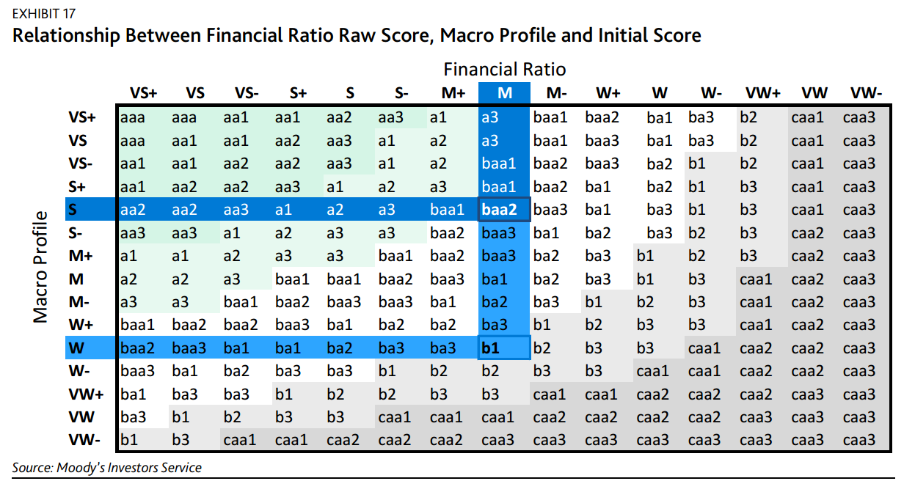
 |  |  | S | aa2 | aa2 | aa3 | a1 | a2 | a3 | baa1 | baa2 | baa3 | ba1 | ba3 | b1 | b3 | caa1 | caa7
 |  |  | S- | aa3 | aa3 | aa1 | a2 | a3 | a3 | baa2 | baa2 | ba1 | ba2 | ba3 | b2 | b3 | caa2 | caa8
 |  |  | M+ | a1 | a1 | a2 | a3 | a3 | baa1 | baa2 | baa3 | ba2 | ba3 | b1 | b2 | b3 | caa2 | caa9
 |  |  | M | a2 | a2 | a3 | baa1 | baa1 | baa2 | baa3 | baa3 | ba2 | ba3 | b1 | b3 | caa1 | caa2 | caa10
 |  |  | M- | a3 | a3 | baa1 | baa3 | baa3 | baa3 | ba1 | ba1 | ba3 | b1 | b2 | b3 | caa1 | caa2 | caa11
 |  |  | W+ | baa1 | baa2 | baa2 | ba1 | ba1 | ba2 | ba2 | ba2 | b1 | b2 | b3 | b3 | caa1 | caa2 | caa12
 |  |  | W | vbaa2 | baa3 | ba1 | ba2 | ba2 | ba3 | ba3 | ba3 | b2 | b3 | b3 | caa1 | caa2 | caa2 | caa13
 |  |  | W- | baa3 | ba1 | ba2 | ba3 | ba3 | ba1 | b2 | b1 | b3 | b3 | caa1 | caa1 | caa2 | caa2 | caa14
 |  |  | VW+ | ba1 | ba3 | ba3 | b2 | b2 | b2 | b3 | b2 | caa1 | caa1 | caa2 | caa2 | caa2 | caa3 | caa15
 |  |  | VW | ba3 | b1 | b2 | b3 | b3 | caa1 | caa1 | b3 | caa2 | caa2 | caa2 | caa2 | caa3 | caa3 | caa16
 |  |  | VW- | b1 | b3 | caa1 | caa2 | caa2 | caa2 | caa2 | caa1 | caa3 | caa3 | caa3 | caa3 | caa3 | caa3 | caa17

3 | Перевести по шкале чтобы получить числовые оценки (Numeric Equivalent). |  | Numeric equivalent | Sub-factor Score | Numeric equivalent |  |  | 4 |  |  | Умножаем числовые оценки на их веса. Сложим.и получим оценки для Solvency и Liquidity Solvency * 65% + Liquidity * 35% = Financial Score
 |  |  | 1 | aaa | 1
 |  |  | 2 | aa1 | 2
 |  |  | 3 | aa2 | 3
 |  |  | 4 | aa3 | 4
 |  |  | 5 | a1 | 5
 |  |  | 6 | a2 | 6
 |  |  | 7 | a3 | 7
 |  |  | 8 | baa1 | 8
 |  |  | 9 | baa2 | 9
 |  |  | 10 | baa3 | 10 |  |  | 5 |  |  | Перевести по шкале |  |  |  | aaa | Extremely Strong
 |  |  | 11 | ba1 | 11 |  |  |  |  |  |  |  |  |  | aa1 | Very Strong +
 |  |  | 12 | ba2 | 12 |  |  |  |  |  |  |  |  |  | aa2 | Very Strong
 |  |  | 13 | ba3 | 13 |  |  |  |  |  |  |  |  |  | aa3 | Very Strong -
 |  |  | 14 | b1 | 14 |  |  |  |  |  |  |  |  |  | a1 | Strong +
 |  |  | 15 | b2 | 15 |  |  |  |  |  |  |  |  |  | a2 | Strong
 |  |  | 16 | b3 | 16 |  |  |  |  |  |  |  |  |  | a3 | Strong -
 |  |  | 17 | caa1 | 17 |  |  |  |  |  |  |  |  |  | baa1 | Moderately Strong +
 |  |  | 18 | caa2 | 18 |  |  |  |  |  |  |  |  |  | baa2 | Moderately Strong
 |  |  | 19 | caa3 | 19 |  |  |  |  |  |  |  |  |  | baa3 | Moderately Strong -
 |  |  |  |  |  |  |  |  |  |  |  |  |  |  | ba1 | Moderate +
 |  |  |  |  |  |  |  |  |  |  |  |  |  |  | ba2 | Moderate
 |  |  |  |  |  |  |  |  |  |  |  |  |  |  | ba3 | Moderate -
 |  |  |  |  |  |  |  |  |  |  |  |  |  |  | b1 | Weak +
 |  |  |  |  |  |  |  |  |  |  |  |  |  |  | b2 | Weak
 |  |  |  |  |  |  |  |  |  |  |  |  |  |  | b3 | Weak -
 |  |  |  |  |  |  |  |  |  |  |  |  |  |  | caa1 | Very Weak +
 |  |  |  |  |  |  |  |  |  |  |  |  |  |  | caa2 | Very Weak
 |  |  |  |  |  |  |  |  |  |  |  |  |  |  | caa3 | Extremely Weak -

